Agenda Regulatoria
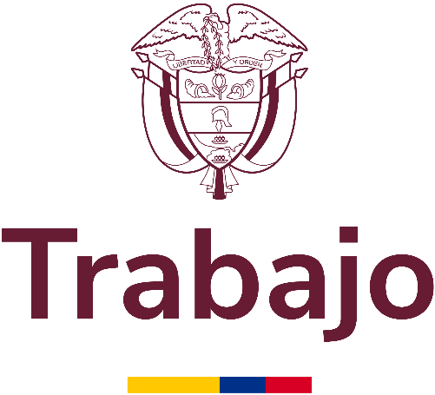 Agenda Regulatoria 2025 En cumplimiento del Decreto 1081 de 2015 artículo 2.1.2.1.20. Agenda Regulatoria

Nombre de la entidad |  |  | Ministerio del Trabajo
Responsable del proceso |  |  | Claudia Monica Naranjo
Fecha de publicación inicial (salida a consulta pública) |  |  | 2025-07-07
Fecha de publicación final (después de consulta ciudadana) |  |  | 2025-07-07
Fecha de ultima actualización |  |  | 2025-06-18
 |  |  |  |  |  | Información del proyecto a reglamentar |  |  |  |  |  |  |  |  |  | Calendario
Nombre del proyecto normativo | Dependencia técnica | Nombre del responsable técnico | Cargo del responsable técnico | Entidades participantes en el diseño | Entidades firmantes del proyecto normativo | Competencia legal de los firmantes para expedirlo | Tema u objeto de la reglamentación | Norma concreta que se reglamenta o modifica | Tipo de instrumento jurídico | Origen de la iniciativa | ¿Es un reglamento técnico? | ¿Tiene costo sobre las Mipymes? | ¿Adopta o modifica un trámite? | ¿Esta iniciativa busca derogar una norma por su obsolescencia o desuso? | En caso de que aplique ¿Cuál es la razón para su derogación? | Fecha de inicio del proceso de consulta pública
Por medio el cual se modifica y actualiza el formato de declaracion juramentada para la solicitud de los beneficios del Sistema de Subsidio Familiar, ante las Cajas de Compensacion Familiar" conforme a lo dispuesto en el articulo 138 del Decreto Ley 019 de 2012 | Subdirección del Subsidio Familiar | EDINSON CORTES VARGAS | Inspector del Trabajo y Seguridad Social | Ministerio del Trabajo | Ministerio del Trabajo | Decreto Ley 019 de 2012 | Actualizar el formato de declaracion juramentada incluyendo al grupo poblacional de cuidadores y generar el espacio para detallar la informacion de las diferentes situaciones actuales del nucleo familiar conforme a lo dispuesto en el Decreto Ley 019 del 2012 | Modificacion de la Resolucion 1153 del 8 de abril de 2022 y se reglamenta el articulo 138 del Decreto Ley 019 de 2012 | Resolución | Ley | Sí | No | Sí | No |  | 21 de mayo del 2025

